Sheet1
 | http://www.jiechikeji.com/
首页大图，轮播用

logo，有描述，有链接 首页的链接

广告语，中文描述、英文描述，应该是富文本

装逼宝典，图片，标题，描述

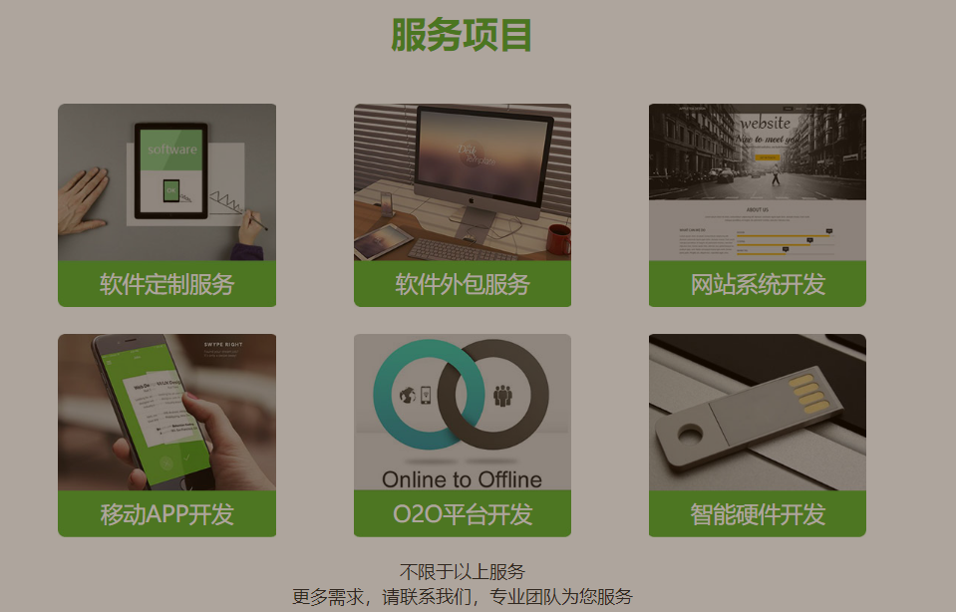
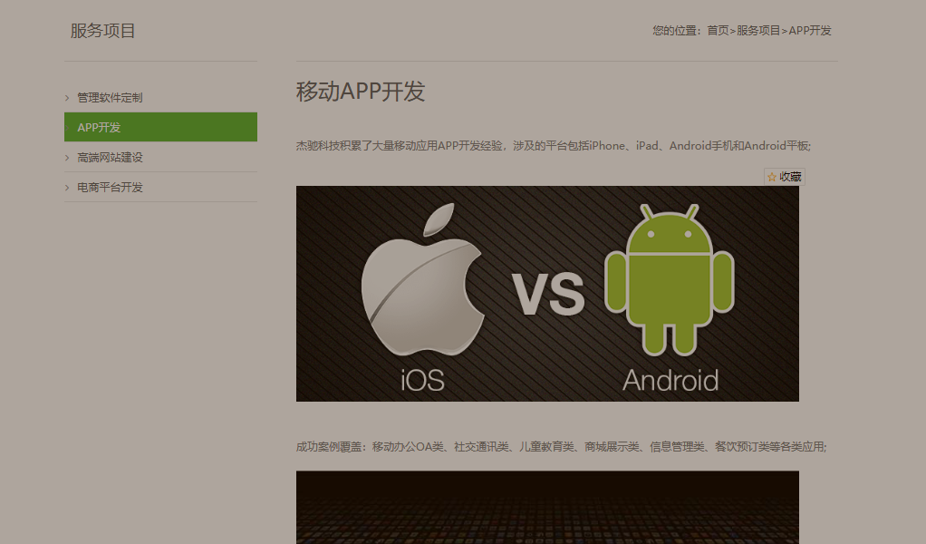
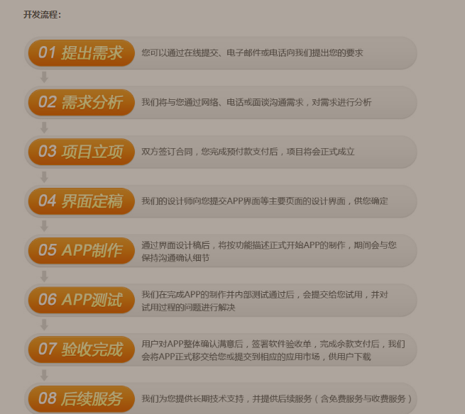
服务项目，鼠标悬停有描述，有链接 |  |  | 点进去 | 下文
 |  |  | 富文本，有图片

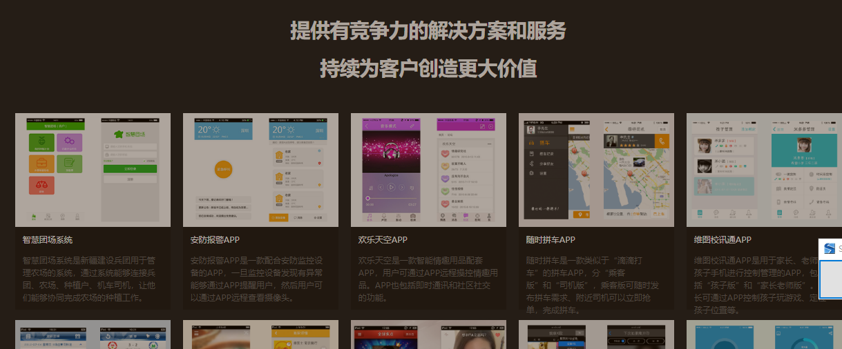

成功案例，有链接 |  | 案例展示，无点击


吹牛逼+1，图片，无描述，无链接

关于我们

常规吹逼

